엔티티정보리스트_G사례
구매관리 시스템 |  | Entity | 주기 | 프로세스
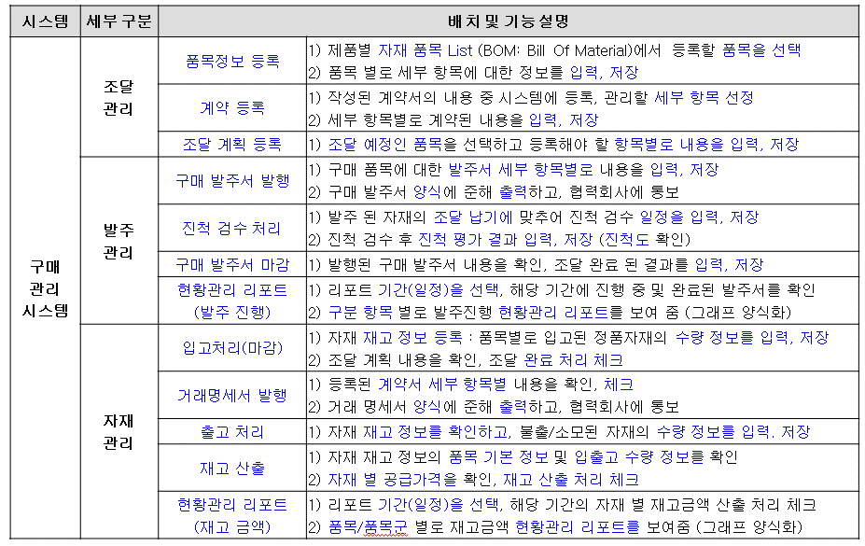
조달 관리
 | 품목정보 등록 | 자재품목 리스트, 품목 정보 | 제품 개발시 | 발주계획
 | 계약 등록 | 견적 정보, 계약 정보 | 거래 계약 후 | 발주계획
 | 조달 계획 등록 | 생산 계획 정보, 조달 계획 정보 | 계획 수립후 | 발주계획

발주 관리
 | 구매 발주서 발행 | 조달 계획 정보, 발주 정보 , 발주서 양식 정보 | 수시 | 구매발주
 | 진척 검수 처리 | 발주 정보, 검수 일정 정보, 진척 검수 정보 | 수시 | 구매발주
 | 구매 발주서 마감 | 발주 정보, 입고 정보 | 입고 처리 후 | 자재입고
 | 발주진행 현황관리 | 발주 정보, 입고 정보, 발주 진행 정보, 리포트 기간 정보, 리포트 양식 정보 | 기간별(주/월) | 리포트

자재 관리
 | 입고 처리(마감) | 품목 정보, 발주 정보, 입고 정보 | 수시 | 자재입고
 | 거래 명세서 발행 | 계약 정보, 입고 정보, 명세서 양식 정보 | 입고 처리 후 | 자재입고
 | 출고 처리 | 품목 정보, 생산 실행 정보, 출고 정보 | 자재 불출 후 | 자재출고
 | 재고 산출 | 품목 정보, 기본 재고 정보, 입출고 정보, 계약 정보 | 수시 | 자재출고
 | 재고금액 현황관리 | 품목 정보, 재고정보, 계약 정보, 리포트 기간 정보, 리포트 양식 정보 | 기간별(월) | 리포트

엔티티정보_품목등록관련
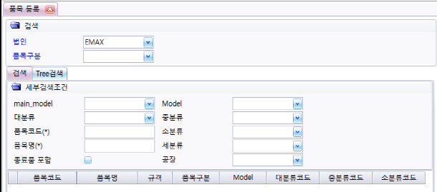
품목별 등록
 | 품목등록 항목

 | 검색

 | Tree 검색

품목별 세부등록
 | 품목 스펙

 | 단위 환산

 | 매입처

 | 매출처

 | 공정기준

 | 생산기준

 | 원자재

 | ECO

 | 도면파일

 | 검사/품목 이력

 | 첨부 문서

 | 품목 사진

엔티티정보_거래처관련
거래처 정보
 | 현황정보


거래처 등록
 | 등록 항목

 | 사용법인 세부항목

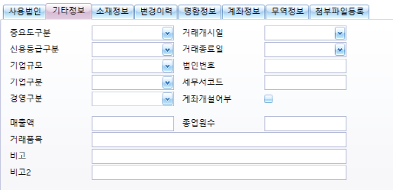
 | 기타정보/소재정보

 | 변경이력

 | 명함정보

 | 계좌정보

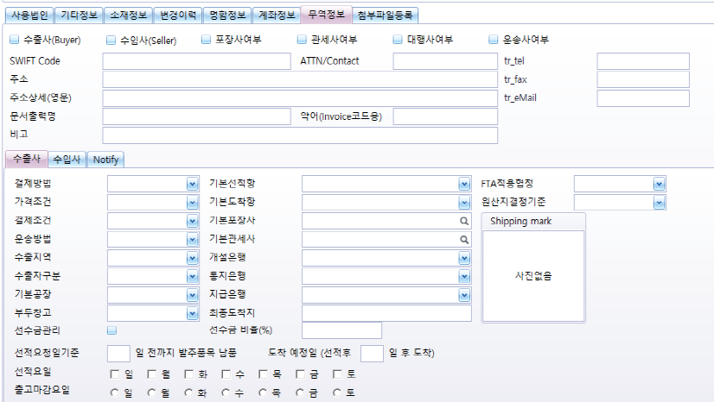
 | 무역거래 정보

 | 첨부파일

엔티티정보_생산계획_발주
생산계획
 | 계획차수(년간/수주)

 | 계왹(일정등록)

 | 생산지시

 | 기간별 지시현황

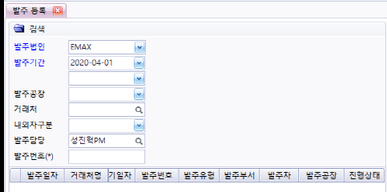
발주 등록

